団体情報・合計（メール申込用）
第63回しもつけ乗馬大会 |  |  |  | 団体情報・合計計算書

団体情報 | 団体名
 | 申込担当者名
 | Tel
それぞれ
入力してください
 | Fax
 | E-mail
 | タイムテーブル等送付希望先 | 選択してください（FAX / E-mail）
 | 大会期間中責任者名
 | 大会期間中連絡用Tel

参加選手を入力する
参加馬匹を入力する
エントリーを入力する
入力確認 | ①参加選手登録表 | 未入力 |  | FALSE
 | ②参加馬登録表 | 未入力 |  | FALSE
 | ③エントリー表 | 未入力 |  | FALSE
エントリーを入力する
 | RRC申込用紙 | ※RRC出場人馬は必ず記入すること

参加誓約 | 出場選手は、本大会に参加するにあたり、選手として、大会の趣旨、ルールを遵守し、スポーツマンシップを発揮して競技し、人馬とも万一事故ありたる時も決して意義は申しません。
 | 当団体所属一同、上記誓約内容に |  | 同意者代表名: |  | 1

料金 | エントリー料 | 全（ 0 ）エントリー |  | ¥0
 | 馬匹登録料 | ¥11,000 × | ( 0 )頭 | ¥0
 | 合計 | ¥0
 | お支払方法 | 選択してください（銀行振込／当日現金持参）
 | 【銀行振込先】 那須信用組合 黒磯支店 No.0100222 ユ）ナストレーニングフアーム
 | 【銀行振込用】インボイス制度に伴う領収書（PDF）の発行 （上記E-mailアドレスへお送りします。 ※現金支払分は全て発行します。） |  |  | 不要

それぞれ
入力してください
その他 | 入厩予定日時 | 2023-01-01 | AM | 10:00:00
 | 退厩予定日 | 2023-01-01
 | 馬運車駐車台数 | 大型0台 | 中型0台 | 小型・トレーラー等0台
 | 備考・特記事項等ございましたらご記入ください

LINEのオープンチャット・競技会webサイトのご案内
最終 確認 | 未入力のシートがあります

競技会期間中、スケジュール・連絡事項・出番表・結果等について随時更新しますのでぜひご利用ください！
 【LINEオープンチャット】 那須トレ馬術競技会 |  |  | 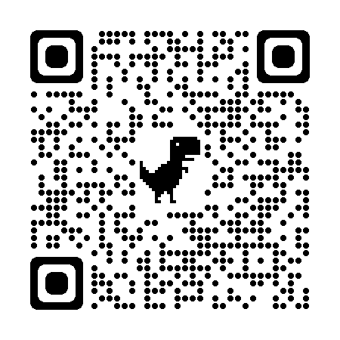 【競技会webサイト】 https://show.nasu-tf.com

①参加選手登録表
最初のシートへ戻る
参加選手 |  | ※選手名・ふりがなは、苗字と名前の間に全角スペースを入れてください

No. | JEF登録番号 | 選手名 | フリガナ | 性別 | 年齢 | JEF騎乗者資格
0 | 12345 | 那須野 一郎 | ナスノ イチロウ | 男 | 20 | A | （入力例）
1
2
3
4
5
6
7
8
9
10
11
12
13
14
15
16
17
18
19
20
21
22
23
24
25
26
27
28
29
30
31
32
33
34
35
36
37
38
39
40
41
42
43
44
45
46
47
48
49
50

②参加馬登録表
最初のシートへ戻る
参加馬匹

No. | JEF登録番号 | 馬名 | 性別 | 年齢 | 毛色 | 産地 | 品種 | 所有者 | JEF登録 グレード | インフルエンザ予防接種履歴 |  |  |  | ※馬名が漢字の場合はフリガナをご記入下さい
 |  |  |  |  |  |  |  |  |  | 基礎① | 基礎② | 前回 | 最新
0 | 67890 | 那須之馬I | 牡 | 10 | 鹿毛 | 北海道 | サラブレッド | 那須野 一郎 | 中障害D | 2020-04-01 | 2020-05-01 | 2021-05-01 | 2021-11-01 | ナスノウマファースト | （入力例）
1
2
3
4
5
6
7
8
9
10
11
12
13
14
15
16
17
18
19
20
21
22
23
24
25
26
27
28
29
30
31
32
33
34
35
36
37
38
39
40
41
42
43
44
45
46
47
48
49
50

③エントリー表
最初のシートへ戻る
エントリー |  |  | ※競技No・選手会員番号・馬匹登録番号・所属・エントリー料は自動で入力されます。 ※申込団体と所属が異なる場合は、所属欄に直接入力して下さい。

No | 競技No | OP参加 | 競技名 | 選手名 | 選手会員番号 | 馬匹名 | 馬匹登録番号 | 所属 | エントリー料
0 | 1 | OP | ＭＤ－１ | 那須野 一郎 | 123456 | 那須之馬I | 12345 | サンプルホースクラブ | ¥5,000 | （入力例）
1
2
3
4
5
6
7
8
9
10
11
12
13
14
15
16
17
18
19
20
21
22
23
24
25
26
27
28
29
30
31
32
33
34
35
36
37
38
39
40
41
42
43
44
45
46
47
48
49
50
51
52
53
54
55
56
57
58
59
60
61
62
63
64
65
66
67
68
69
70
71
72
73
74
75
76
77
78
79
80
81
82
83
84
85
86
87
88
89
90
91
92
93
94
95
96
97
98
99
100
101
102
103
104
105
106
107
108
109
110
111
112
113
114
115
116
117
118
119
120
121
122
123
124
125
126
127
128
129
130
131
132
133
134
135
136
137
138
139
140
141
142
143
144
145
146
147
148
149
150

RRC申込書
最初のシートへ戻る
 |  |  |  |  |  | 出場申込用紙 |  |  |  |  |  |  |  |  |  |  |  | 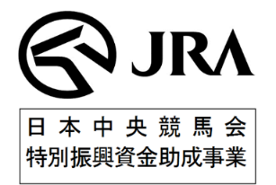

 | 参加大会名 |  | 第63回しもつけ乗馬大会
 | 団体名 |  |  |  | 住所 |  |  |  |  |  |  |  |  |  | 記入日 |  | 令和8年 月 日
 | 責任者名 |  |  |  | 連絡先

№ | 種目 | 所属 （馬の所属） | 選手 |  |  | 馬匹所有者 | 馬名 | 馬フリガナ （漢字・英語のみ） | マイクロチップ番号 |  | JEF№ | 生年月日 | 性別 | 年齢 | 毛色 | 父馬 | 母馬 | 競走馬時代名 | 最終レース日 ※空欄可
 |  |  | 選手名 | フリガナ | 資格
例 | 障害 | 全乗協 | 新橋 一馬 | シンバ シカズマ | B級、全乗協上級指導者 | 全乗協 | ゼンジョーキョーA | エー | 3921180- | 101234567 |  | 2019-01-01 | ｾﾝ | 5 | 芦 | ゼンコク | シンコウ | ゼンジョーキョー | 2023-08-01
1 |  |  |  |  |  |  |  |  | 3921180-
2 |  |  |  |  |  |  |  |  | 3921180-
3 |  |  |  |  |  |  |  |  | 3921180-
4 |  |  |  |  |  |  |  |  | 3921180-
5 |  |  |  |  |  |  |  |  | 3921180-
6 |  |  |  |  |  |  |  |  | 3921180-
7 |  |  |  |  |  |  |  |  | 3921180-
8 |  |  |  |  |  |  |  |  | 3921180-
9 |  |  |  |  |  |  |  |  | 3921180-
10 |  |  |  |  |  |  |  |  | 3921180-

 | ※上記申込用紙は正確にご記入ください。なお、記載に不備等があった場合は、出場ができない場合もありますので十分ご注意ください。

